상품제안서
스마텍 PD 20W 고속충전 맥세이프 보조배터리 20000mAh | 상품코드: S44330

 |  |  |  |  |  |  | 02-713-8555 | www.synergygift.co.kr
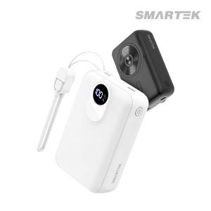

【상세/제작정보】

【인쇄/포장옵션】 | 레이저, 풀칼라 / 포장지포장

【공급단가】 | 수량 | 20~ | 100~ | 200~ | 300~ | 500~
*VAT별도 | 블랙 | 24,130원 | 22,040원 | 21,660원 | 21,280원 | 20,900원
 | 화이트 | 24,130원 | 22,040원 | 21,660원 | 21,280원 | 20,900원

【상품 URL】 | https://www.synergygift.co.kr:443/src/goods_detail.php?gdno=44330

